Sheet1
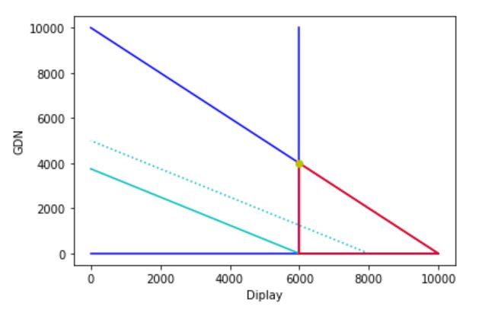
По заданным условиям достичь максимального значения конверсий
Канал display дал на 1000 долларов - 125 конверсий (CAC - 8$), а GDN - 200 (CAC - 5$). Бизнесу важно показываться наверху страницы весь месяц, что будет стоить от 6000$. Распределить бюджет в 10.000 так, чтобы получить максимальное количество конверсий.
"Display дал на 1000 долларов - 125 конверсий" - это значит не только CAC в 8$, но коэффициент конверсионности каждого доллара как 1/8 (1/CAC). То есть на каждый доллар вы получаете в данном канале 1/8 конверсии.
Aналогично и для GDN - конвесионность равна 1/5
Отсюда максимизировать надо функцию:
1/8 * display + 1/5 * gdn -> max

Ограничения
1. dispaly + gdn <= 10000$ - суммартный бюджет не должен превыщать 10000$
2. display >= 6000$ - потрачено не менее 6000
3. display, gdn >= 0$ - они не могут быть отрицательными

Графическое решение (допустимое и самое наглядное в нашем случае):
1. Из первого ограничения (и только в его контексте) вытекает, что максимальные суммы на канал могут быть такими - либо display (10000) и gdn (0), либо display (0) и gdn (10000)
Проводим линию через эти две точки
2. display должен потратить не менее 6000, что и отражено на вертикальной линии (начало в (6000, 0))
3. Целевая фукнция у нас бюрозовая.

Получем треугольник ВОЗМОЖНЫХ (но не оптимальных) решений, в рамках которого допустима любая точка, которая не нарушил ограничений
Видно, что начиная с 6000 на display, чтобы получить тоже самое количество конверсий, нужно отратить на gdn - 3750к. (6000/8*5)
Если параллельно вести эту линию (с точками), бюджет будет расти на обеих каналах, что нарушет требования о общем бюджете в 10к
Двигаться (крутиться) линия может только по оси GDN вниз 4000 до 0, одновременно двигаясь вправо с 6000 до 10000. Обратно - GDN вверх до 4000, display до 6000 влево.
ОПТИМАЛЬНОЙ точкой является (6000, 4000) - в ней наша функция получает максимум конверсий.
Это легко объяснить и коэффициентом конверсионности. GDN получает на каждые 5$ конверсию, а display лишь на 8$. Выгоднее всегда складываться в GDN, но по требованию бизнеса позволить мы себе не можем. Значит надо сойтись на том, чтобы удовлетворить минимальным условиям для бизнеса, а остальное вложить в GDN

Простой пример линейного программирования, + надо помнить, что модель тут полностью детерменированная. На самом деле коэффициент конверсионности и там и там вариативный, у каждого из них есть своя вероятность того или иного значения в рамках их распределений
Попробуйте такое поспрашивать на тестовых тех, кто касается бюджетирования :)

